Sheet1
STT | MÃ SP | NGÀY BÁN | TÊN SẢN PHẨM | ĐƠN GIÁ | S.LƯỢNG | TRỊ GIÁ
1 | VNA | 2012-01-01 | Sữa bột Vinamilk | 97,000 | 20 | 1,940,000 | Dùng lệnh PivotTable tổng hợp dữ liệu theo mẫu:
2 | ABOT | 2012-02-05 | Sữa bột Abott | 160,000 | 12 | 1,920,000
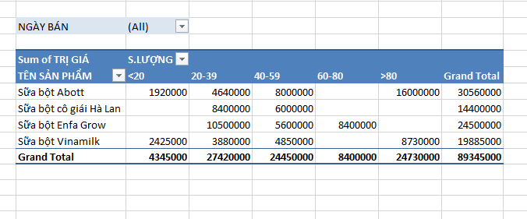
3 | ENFA | 2012-02-06 | Sữa bột Enfa Grow | 140,000 | 30 | 4,200,000
4 | DUMEX | 2012-02-07 | Sữa bột cô giái Hà Lan | 120,000 | 25 | 3,000,000
5 | VNA | 2012-03-11 | Sữa bột Vinamilk | 97,000 | 50 | 4,850,000
6 | VNA | 2012-04-15 | Sữa bột Vinamilk | 97,000 | 10 | 970,000
7 | ABOT | 2012-05-20 | Sữa bột Abott | 160,000 | 100 | 16,000,000
8 | VNA | 2012-05-21 | Sữa bột Vinamilk | 97,000 | 20 | 1,940,000
9 | ABOT | 2012-06-24 | Sữa bột Abott | 160,000 | 50 | 8,000,000
10 | ENFA | 2012-07-29 | Sữa bột Enfa Grow | 140,000 | 60 | 8,400,000
11 | DUMEX | 2012-08-01 | Sữa bột cô giái Hà Lan | 120,000 | 20 | 2,400,000
12 | VNA | 2012-08-02 | Sữa bột Vinamilk | 97,000 | 90 | 8,730,000
13 | VNA | 2012-08-03 | Sữa bột Vinamilk | 97,000 | 15 | 1,455,000
14 | ABOT | 2012-09-02 | Sữa bột Abott | 160,000 | 29 | 4,640,000
15 | ENFA | 2012-09-03 | Sữa bột Enfa Grow | 140,000 | 40 | 5,600,000
16 | DUMEX | 2012-09-02 | Sữa bột cô giái Hà Lan | 120,000 | 50 | 6,000,000
17 | DUMEX | 2012-10-07 | Sữa bột cô giái Hà Lan | 120,000 | 25 | 3,000,000
18 | ENFA | 2012-11-11 | Sữa bột Enfa Grow | 140,000 | 20 | 2,800,000
19 | ENFA | 2012-12-16 | Sữa bột Enfa Grow | 140,000 | 25 | 3,500,000

